therapyコンバート方法
Project |  | therapyページコンバート |  |  | Process |  |  |  |  | 初版 |  | 更新
 |  |  |  |  | Doc name |  |  |  | ver | 作成日 |  | 更新日
 |  |  |  |  |  |  |  |  |  | 作成者 |  | 更新者

□ | 概要
(overview) |  |  |  | 固定ページの治療法ページ(terapy)におけるコンバート方法の共有化
 |  |  |  | 既にプラグイン「Weluka」と[Duplex posts]をインストールしているものとする。

□ | Template
 | Copy |  | 1) | 【管理画面＞固定ページ一覧】
 |  |  |  | 【治療ページサンプル[詳細]】を「複製」にてコピーする。

□ | Contents |  | 2) | コピーしたファイルを開く。
 | Convert |  |  | 別シート【therapy 一覧】を見て、タイトルとURLを変更する。

 |  |  |  | タイトル |  | ： | シート【therapy一覧】.[title] + "[詳細]"
 |  |  |  | パーマリンク |  | ： | シート【therapy一覧】.[Permalink}

 |  |  |  | 設定後に、【Weluka ページビルダー】をクリックする。

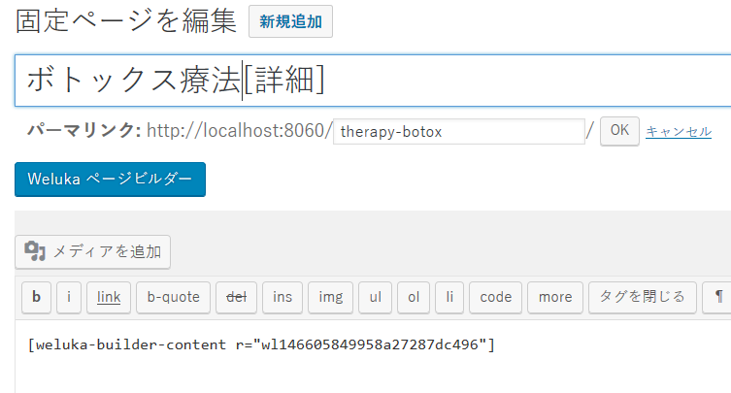

 |  |  | 3) | シート【therapy一覧】の「Now URL」の対象のページを開きコンテンツ内容を、レスポンシブとしてWelukaで構成する。

 |  |  |  | ex)http://www.slca-kobe.jp/therapy/botox.html |  |  |  | /therapy-botox
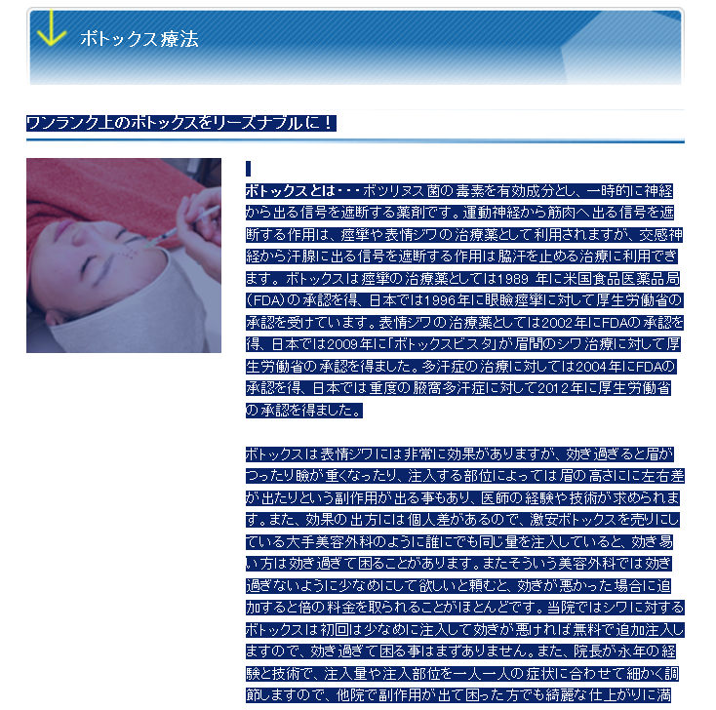
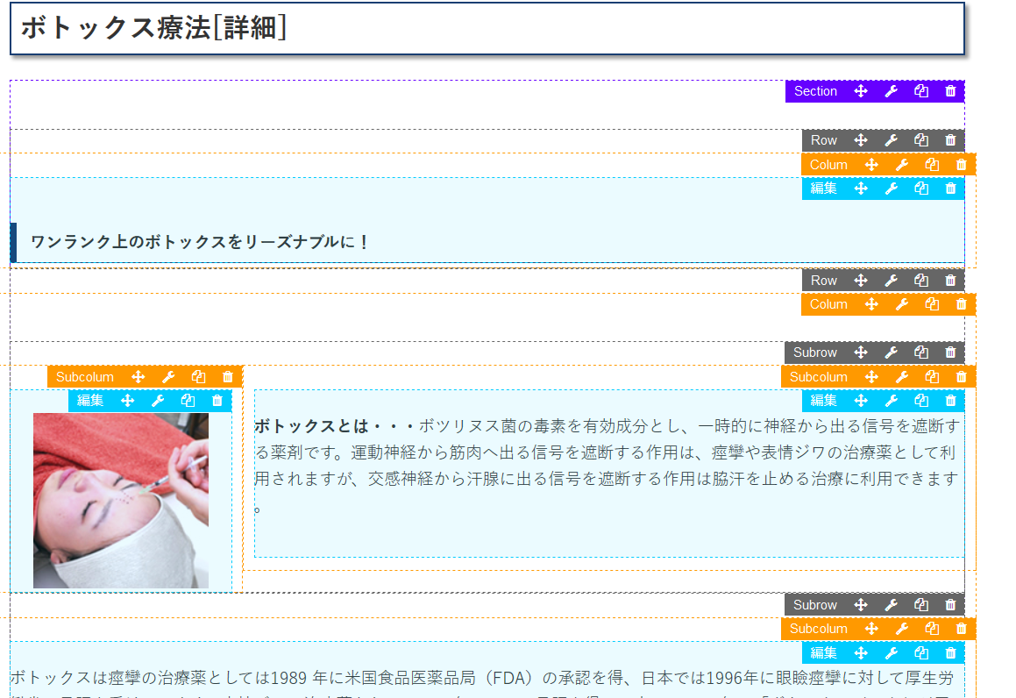

 |  |  |  | Convert point
 |  |  | 1) | 画像は必ず、WordPress のメディアに登録したものを使う。 その際に必ず、「/」から始まる絶対パスを使用する。
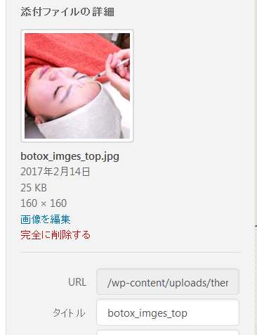

 |  |  | 2) | 長い文章は、2,3行に1回、句点(。)を区切りに Pタグ(<p></p>)の改行を行う。
 |  |  |  | どこで改行を入れるかは、日本語の感覚でだいたいでよい。

 |  |  | 3) | 以下のように、2つの画像が矢印をはさんで並ぶ場合、サンプルの Row をコピーして、画像を入れ替える。
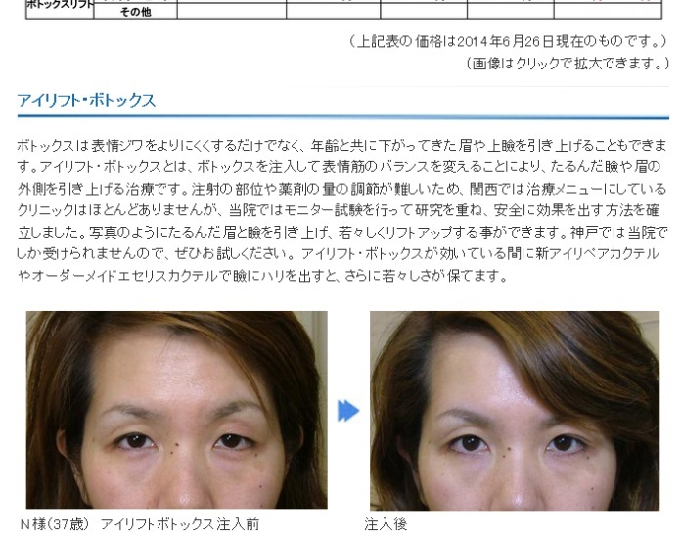
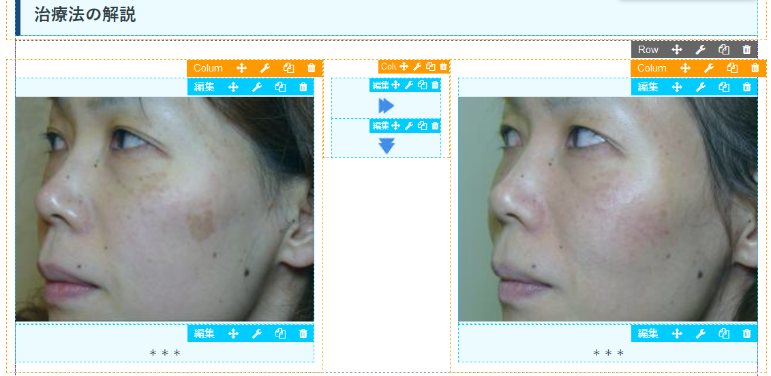
Row is Copy!

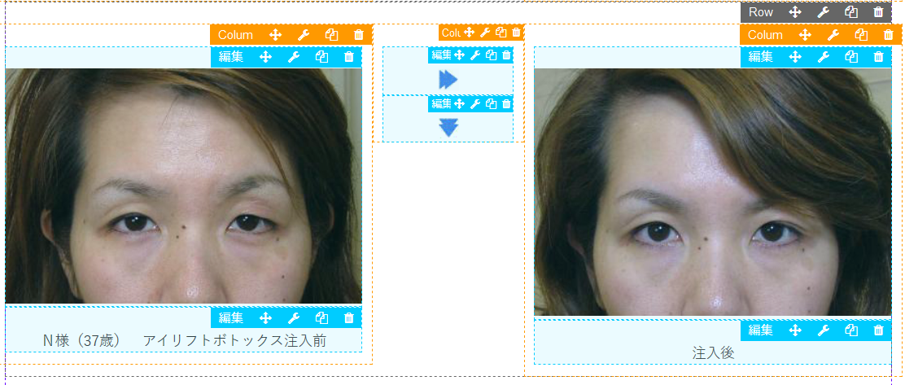

 |  |  | Aｄｄ：2017/2/16
 |  |  | ４） | リンクは、/ から始まるパスに変更する。

 |  |  |  | <a href="http://www.slca-kobe.jp/clinic/clinic_124.html" target="blank">
 |  |  |  | ↓
 |  |  |  | <a href="/clinic/clinic_124.html" target="blank">

 |  |  | ５) | これらは、以下のメニューにアンカーリンクをつけているので、
 |  |  |  | アンカーリンクがついているセクションを削除したり、コピーしてはいけない。

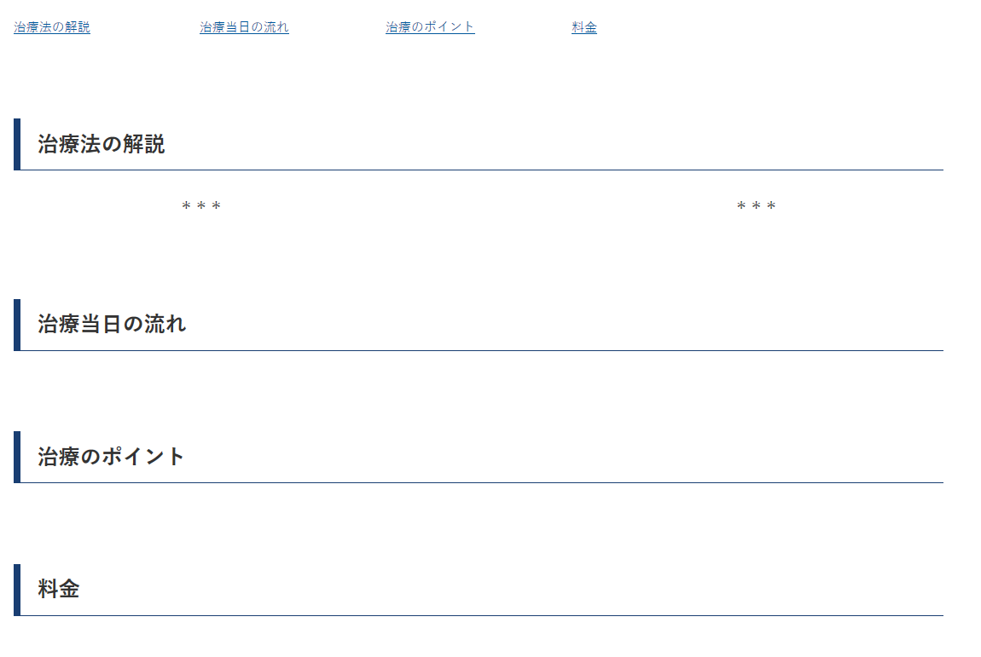

 |  |  |  |  |  |  |  |  |  |  | 各見出しにのセクションに、
 |  |  |  |  |  |  |  |  |  |  | comment
 |  |  |  |  |  |  |  |  |  |  | flow
 |  |  |  |  |  |  |  |  |  |  | point
 |  |  |  |  |  |  |  |  |  |  | price
 |  |  |  |  |  |  |  |  |  |  | のアンカーがついている。

 |  |  | ６） | 価格表記は。「～円」で統一する。\(/)は削除する。

 |  |  | ７） | 以下のように、見出しが２つあるテーブルは、上の<tr> は class='tbl-header'、下の<tr> には class='tbl-nav' を加える。

 |  |  |  | <tr class="tbl-header">
 |  |  |  | <td colspan="2">シワ用ボトックス</td>
 |  |  |  | </tr>
 |  |  |  | <tr class="tbl-nav">
 |  |  |  | <td>治療部位</td>
 |  |  |  | <td "="">金額</td>
 |  |  |  | </tr>

 |  |  |  | また、
 |  |  |  | テーブルにおいて項目の<td>には「class='item'」、価格の<td> には、「class=price 」を加える。
 |  |  |  | ex)
 |  |  |  | <td class='item'>アイリフトボトックス</td>
 |  |  |  | <td class='price'>3,000円</td>

 |  |  | 8) | 文章の赤文字は 「span class='pickup'」、青文字は「span class='note'」で囲む
 |  |  |  | ex)
 |  |  |  | <span class=''pickup>これは赤い文字</span>
 |  |  | 9) | 以下の画像は削除

 |  |  | 10) | 以下のボタンは、テキストエディタを開いて、ショートコード[btn-web]に変更する。

 |  |  |  | ↓
 |  |  |  | [btn-web]

 |  |  | 11) | Q＆A は、Qを囲むdiv に 「class='text-q'」、Aを囲むdiv に「text='text-a'」を付与する。
 |  |  |  | 文字は必ず P タグで囲む
 |  |  |  | ex)
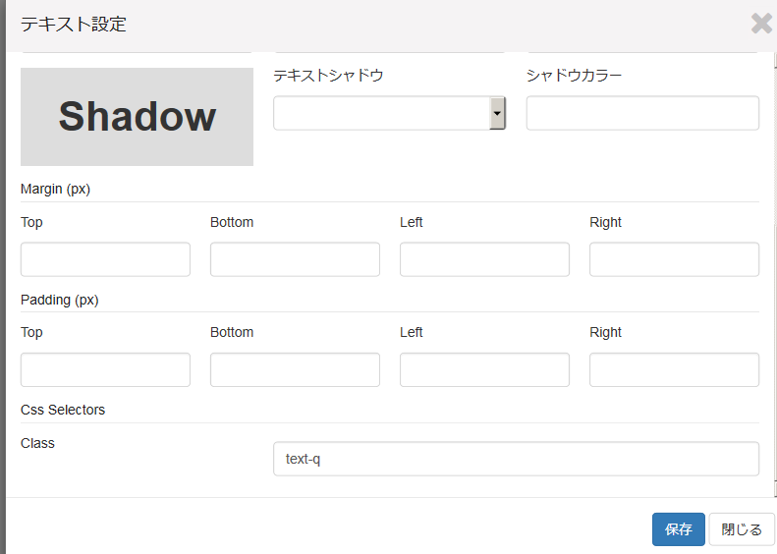

 |  |  | 12) | 治療法ページの構成

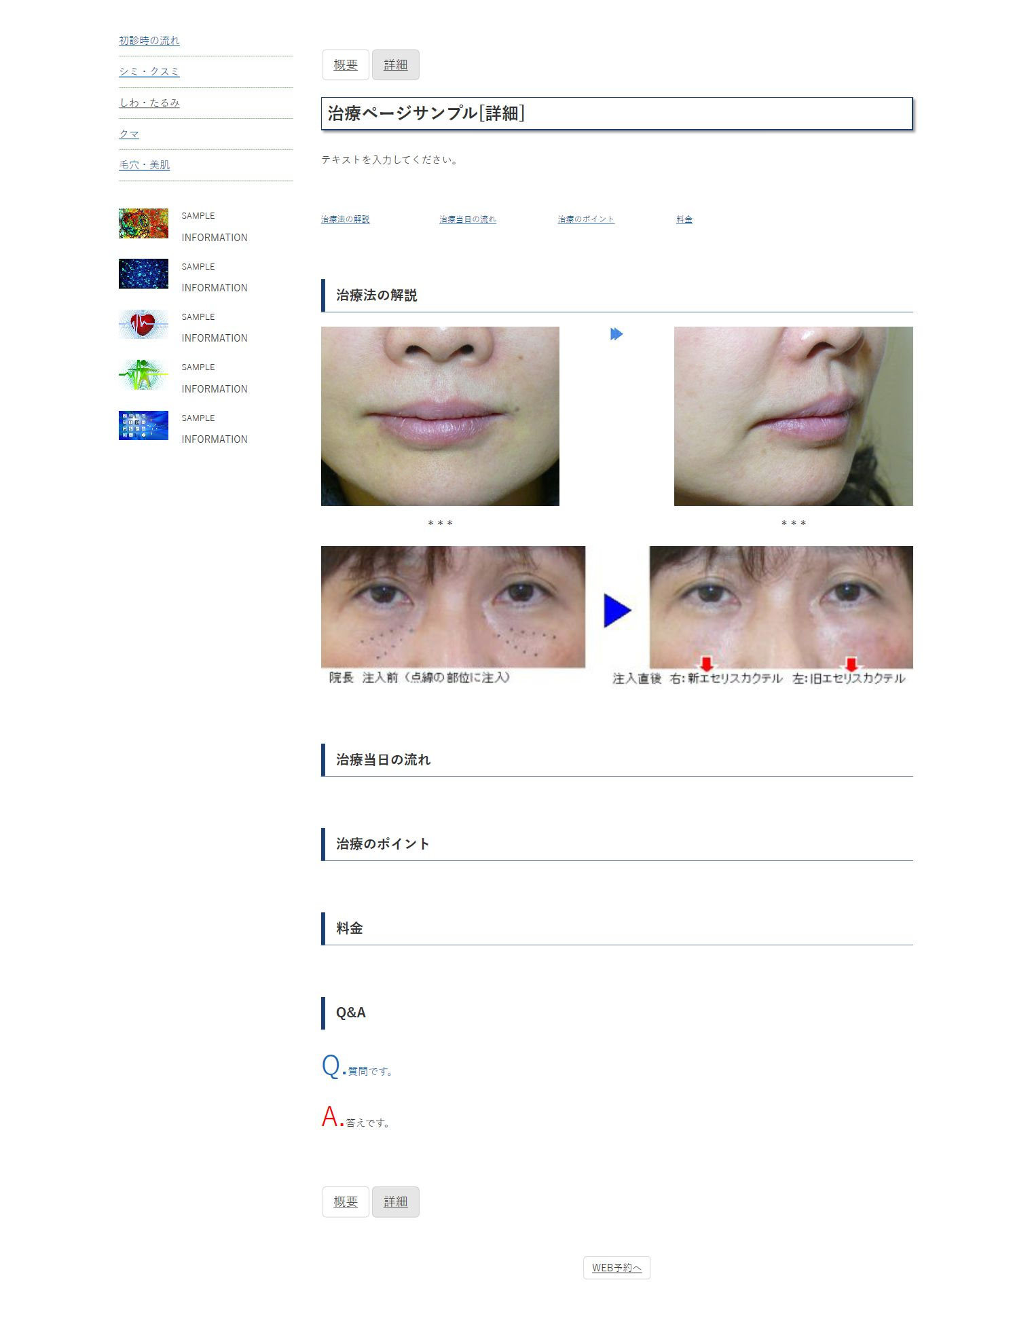

section: ls-therapy-top
section: ls-therapy-anc
section: ls-therapy-flow
section: ls-therapy-point
section: ls-therapy-price
object:p-img-face
object:p-img-face
object:p-img-facew
object:icon-imgflow-align
section: ls-therapy-comment
object:icon-imgflow-valign
object:text-q
object:text-a
section: ls-therapy-qa

概要ページ作成
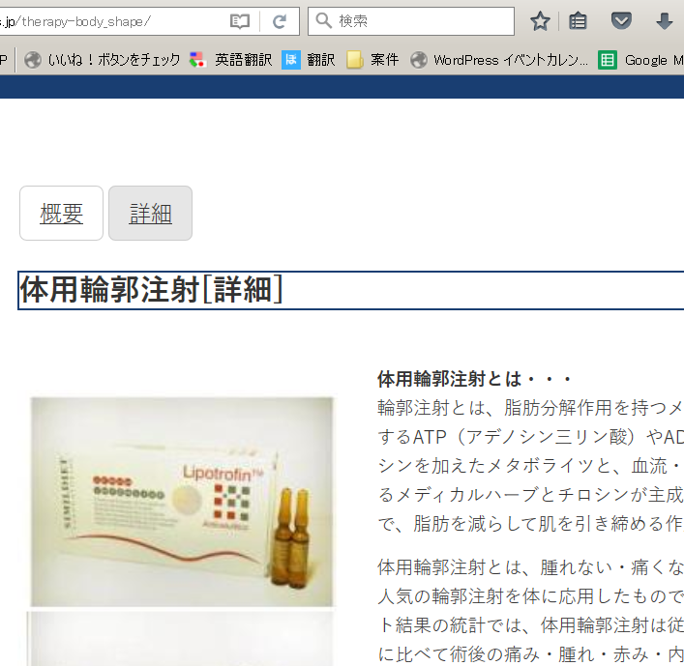
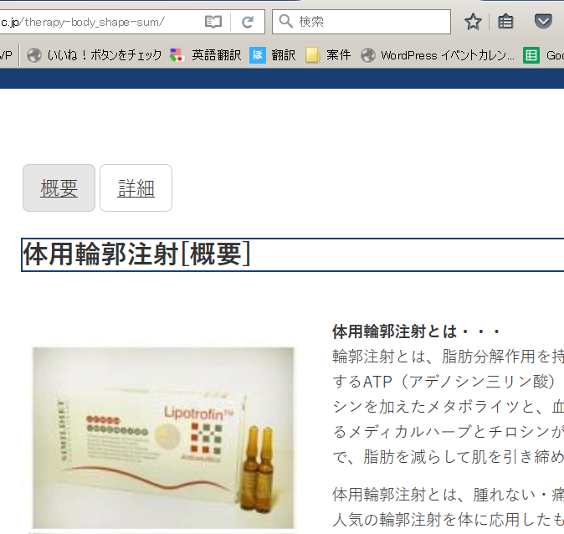
概要ページ作成
１）完成した＊＊＊[詳細]ページを検索して、複製(COPY)する。
COPY

２）コピーしたページを編集します。
 | ① ****[詳細] を ＊＊＊＊[概要] に変更
 | ②パーマリンクを、 『[コピー元のページ名]-sum』 に変更し、【OK】をクリックする。
 | ③【公開】をクリックして保存する。

３）パーマリンクからページを開く。
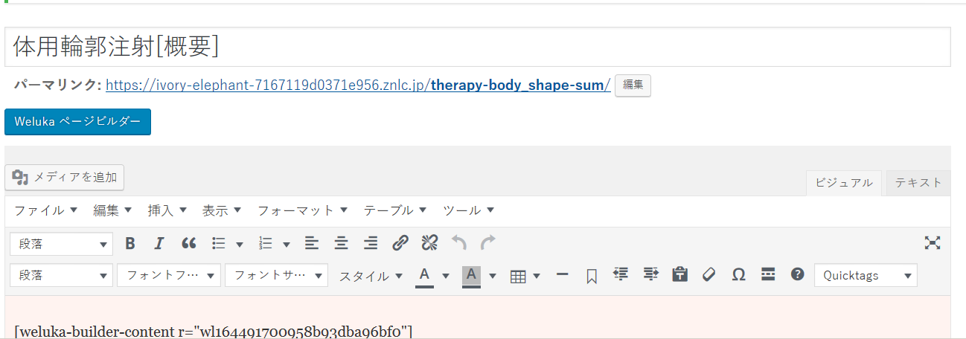

4)画面遷移を確認する。
 | ①ボタン【詳細】を押して、『＊＊＊[詳細]』ページに移動するか確認する。URLも確認。
 | ②次に『＊＊＊[詳細]』ページから、ボタン【概要】を押して、『＊＊＊[概要]』ページに移動するか確認する。URLも確認。

